Sheet1
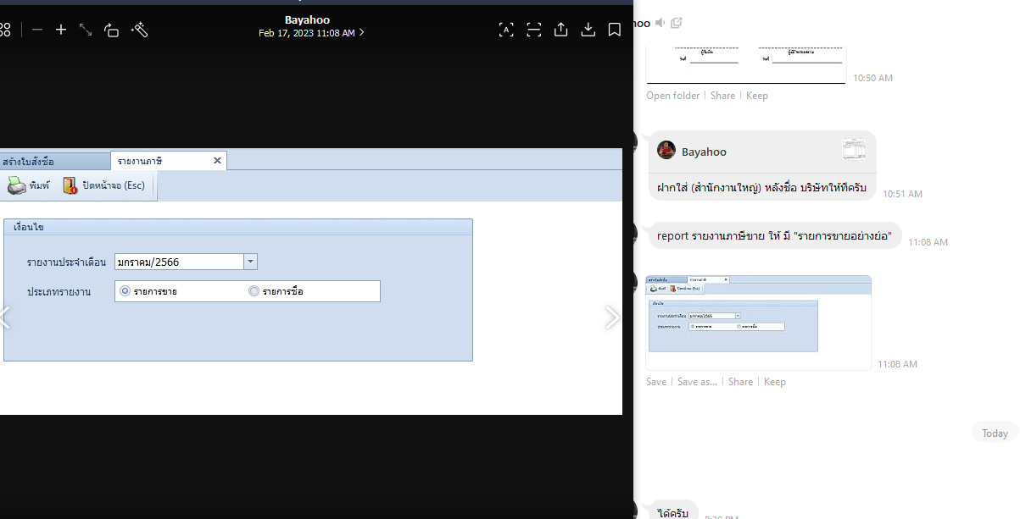
No | Task |  | Mandays/1000 B
1 | กำหนด % ในการกำหนดราคา ขาย |  | 1
2 | งานแมส/สรุป | เพิ่มติ๊ก default เพื่อแสดงที่ mass ที่วันส่งของอยู่ในช่วง และยังไม่ดึงเอาทุกหน้า | 5
3 | Import /export product price จาก sku ซัพ ครั้งแรก อยากให้สามารถ export มา แล้วใส่แก้sku sup เข้าไปได้ |  | 2
4 | ใบกำกับภาษีอย่างย่อ/แยกหน้าเหมือนออนไลท์ | สรุปงาน ทำตารางด้านข้าง สรุปคนส่งของ ,จำนวนสำเร็จ,ไม่สำเรจ | 2
5 | กำหนดราคาจากบริษัท แม่/ลูก1/ลูก2 เวลาลูก2 มาเปิดใบสั่งขายให้ดึงราคาจากแจ้ง จากแม่ หรือเกณฑ์ราคาแม่ | แสดงบริษัทแม่ที่หน้ารายการ | 2
6 | ในหน้าแสดงaccount/contact ให้แสดงบริษัทแม่ด้วย |  | 1
7 | ประวัติซื้อขายถ้าบริษัทไหน เป็นบริษัทแม่/ลูกกันดึงมาด้วย |  | 1
8 | ใบกำกับภาษี/ใบเสร็จ เพิ่มฟอร์มของบริษัท ให้ไปเลือกตอนปริ้น | เลือกว่าจะพิมพ์จากรูปแบบของบริษัท | 1
9 | ค้นหาประเภทเอกสาร ให้เลือกเลขคำสั่งซื้อได้ | เพิ่ม column เลที่ใบสั่งซื้อ | 1
10 | หน้าแสดงใบสั่งจอง/ใบสั่งขาย/ยืมสินค้า/ใบกำกับ/กำบกับออนไลน์/ใบส่งของ ให้ดึง เลขคำสั่งซื้อมาแสดง |  | 0
11 | โปรโมชั่นซื้อ/ขาย ค้นหาลูกค้า เพิ่ม column กลุ่มลูกค้าให้ค้นหาและเลือกทั้งหมดได้ และ clone โปรเดิมได้ | ค้นหาลูกค้า เพิ่ม column กลุ่มลูกค้าให้ค้นหาและเลือกทั้งหมดได้ / copy ได้ | 0
12 | เพิ่มรายละเอียดโปร ในหน้าแจ้งราคาอยู่หลัง promotion | เพิ่ม column แสดงรายละเอียดของโปรโมชัน | 1
13 | จำนวนวันประกัน ไป แสดง หน้า สินค้า / ระบบแจ้งราคา /กำหนดราคาสินค้า | ทำหน้า master ไปแสดงที่หน้าสินค้า | 0
14 | ราคาขายจริง |  | 0
15 | shopee/lazada | shopee | 5
 |  | import ไฟล์เข้า แล้วปอปหน้าจอให้เลือกรายการ ไปทำใบตัดรับชำระ โดย map กับ เลขใบสั่งซื้อ แสดงตัวเลข และยอด diff
 |  | lazada เหมือนกัน แค่ระบบส่งมาหลาย row ต่อ 1 po ใช้ยอดรวมจากหลายรายงานเทียบกับ invoice ในระบบ
 |  | เอาข้อมูลจากไฟล์เทียบแสดงให้ดูเฉยๆ ไม่ต้องเก็บเข้า db
 |  | ใบกำกับ,ส่งของ,ออนไล

Sheet3
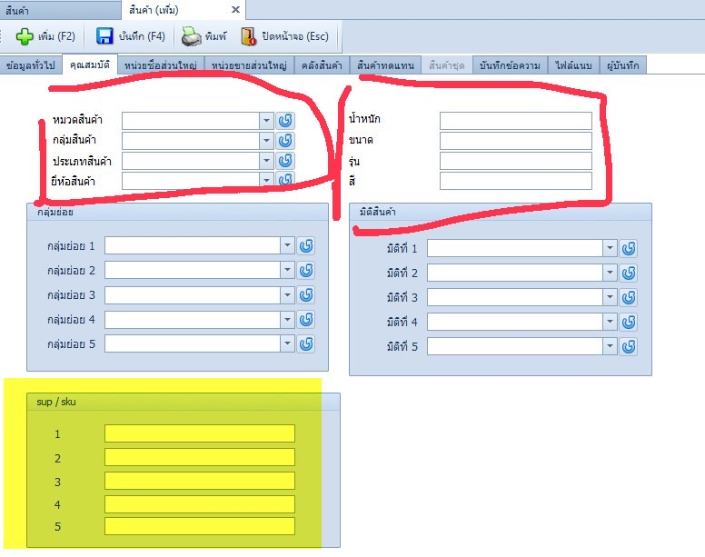
No | Task | Mandays/1500 B
1 | งานแมส/สรุป | 3.00
2 | Import /export product price จาก sku ซัพ ครั้งแรก อยากให้สามารถ export มา แล้วใส่แก้sku sup เข้าไปได้ | 2.00
3 | ใบกำกับภาษีอย่างย่อ/แยกหน้าเหมือนออนไลท์ | 2.00
4 | กำหนดราคาจากบริษัท แม่/ลูก1/ลูก2 เวลาลูก2 มาเปิดใบสั่งขายให้ดึงราคาจากแจ้ง จากแม่ หรือเกณฑ์ราคาแม่ | 1.00
5 | ในหน้าแสดงaccount/contact ให้แสดงบริษัทแม่ด้วย | 0.50
6 | ประวัติซื้อขายถ้าบริษัทไหน เป็นบริษัทแม่/ลูกกันดึงมาด้วย | 1.00
7 | ใบกำกับภาษี/ใบเสร็จ เพิ่มฟอร์มของบริษัท ให้ไปเลือกตอนปริ้น | 1.00
8 | ค้นหาประเภทเอกสาร ให้เลือกเลขคำสั่งซื้อได้ | -
9 | หน้าแสดงใบสั่งจอง/ใบสั่งขาย/ยืมสินค้า/ใบกำกับ/กำบกับออนไลน์/ใบส่งของ ให้ดึง เลขคำสั่งซื้อมาแสดง | -
10 | โปรโมชั่นซื้อ/ขาย ค้นหาลูกค้า เพิ่ม column กลุ่มลูกค้าให้ค้นหาและเลือกทั้งหมดได้ และ clone โปรเดิมได้ | -
11 | เพิ่มรายละเอียดโปร ในหน้าแจ้งราคาอยู่หลัง promotion | 0.50
12 | จำนวนวันประกัน ไป แสดง หน้า สินค้า / ระบบแจ้งราคา /กำหนดราคาสินค้า | -
13 | ราคาขายจริง | -
14 | shopee/lazada | 5.00
 | Total Mandays | 16.00
 | Total Cost | 24,000.00

 | Import product เพื่อ update sku

บันทึกส่งของ2
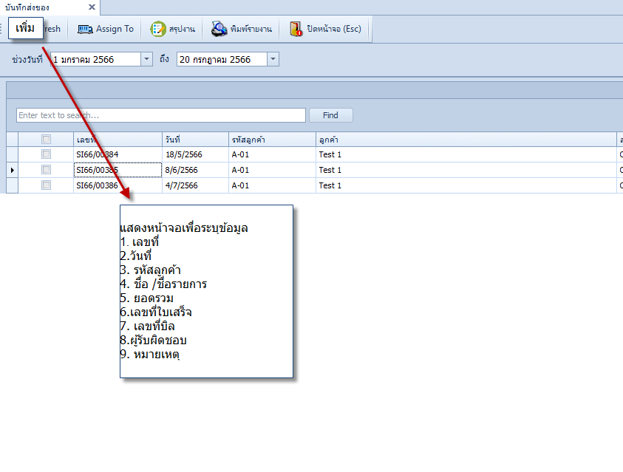
4500 บาท | หน้าจอเพิ่มงานส่งของ
 |  | 1. เลขที่
 |  | 2.วันที่
 |  | 3. รหัสลูกค้า
 |  | 4. ชื่อ /ชื่อรายการ
 |  | 5. ยอดรวม
 |  | 6.เลขที่ใบเสร็จ
 |  | 7. เลขที่บิล
 |  | 8.ผู้รับผิดชอบ
 |  | 9. หมายเหตุ
 |  | พวกนี้ จะมีหรือไม่มีช่องไหนก็ได้เลยครับ
 |  | ถ้ามีรหัสลูกค้า ให้ดึงมา ถ้าไม่มี ให้ พิมพ์ชื่อ/ชื่อรายการไปเลยครับ

